Sheet1
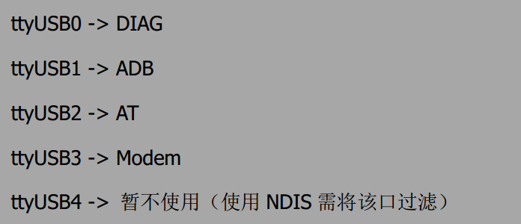

AT调试使用该口

pppd使用该口

 | 可发AT命令

1）安装ppp (point-to-point protocol)
sudo apt-get install -y ppp
sudo apt-get install -y ppp-dev
sudo apt-get install -y pptpd
注意：在这个过程中可能出现错误“
pppd: The remote system is required to authenticate itself
pppd: but I couldn’t find any suitable secret (password) for it to use to do so.
” 解决方法：在配置文件/etc/ppp/options末尾添加上noauth即可。

#char脚本是用来进行AT呼叫和控制的脚本
#一个chat脚本是由字符串对来组成的，前面的字符串是期望获取的串，紧跟的是要发送的字符串。
#/etc/ppp/evdo-connect-chat
# chat script for China telecom.
TIMEOUT 15
ABORT "DELAYED"
ABORT "BUSY"
ABORT "ERROR"
ABORT "NO DIALTONE"
ABORT "NO CARRIER"
"" AT
OK ATE0
OK ATDT*99#
CONNECT
MODEM期望空字符串（MODEM不管收到什么字符串，先发出字符串AT ）
期望收到“OK”字符串，然后发送字符串“ATDT dialnumber”
如果收到“CONNECT”，就不再发送，认为数据链路已建立连接。
进行超时控制
对特殊情况的处理：如果遇到"DELAYED" "BUSY" 等这种状态，就退出执行

#option脚本
# 使用执行sudo pppd call evdo&
#接口位置
/dev/ttyUSB1
#通信波特率
115200
#接口带硬件流控
crtscts
#使pppd进程等待模块发回CD(carrier Detect)信号
modem
#把调试信息输出到/var/log/messages
debug
#不后台运行，默认是后台运行的
nodetach
#从对方请求两个DNS地址. 对方提供的地址传给文件/etc/ppp/ip-up中的环境变量DNS1和DNS2,
#使用服务器端的DNS
usepeerdns
#不使用默认IP就可以加入参数noipdefault
noipdefault
#本地和远端的IP都设置为0，使得接入的ISP分配本地的IP地址
defaultroute
#用户名。
#user "3gnet"
user card
#密码
password card
connect '/usr/sbin/chat -s -v -f /etc/ppp/evdo-connect-chat'

